Sheet1
인.비.스.범.같.이.선

인덱스 매칭도 (선택도)

Between & In List Iterator

Skip Scan을 이용한 비효율 해소
. 인덱스 선두 컬럼 인터넷매물이 between 조건
[주의사항]
.In-List 개수가 많지 않아야 한다
.수직적 탐색이 IN-List 횟수만큼 발생
. 수평적 스캔의 비효율 보다 수직적 참색에 대한 비효율이 더 클 수 있으며
.인덱스 높이(height)가 높을 때 비효율 증가

범위 (C1+C2+C3)

같은같럼

Between & Like
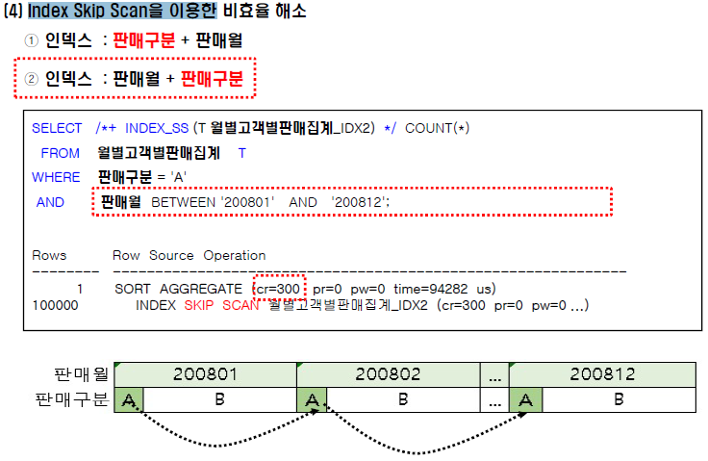

선분이력

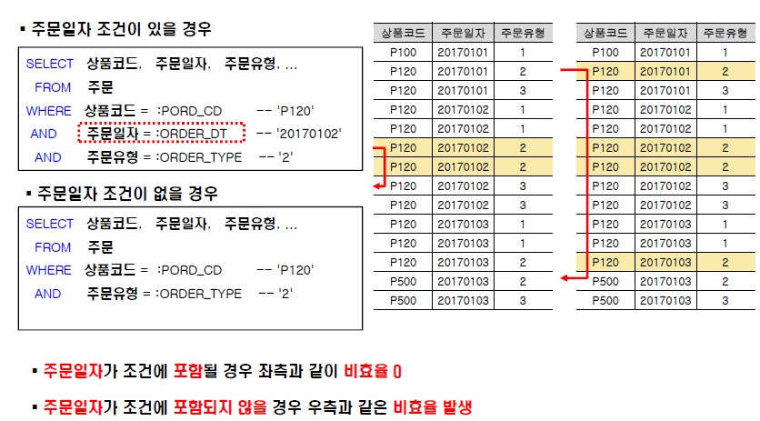
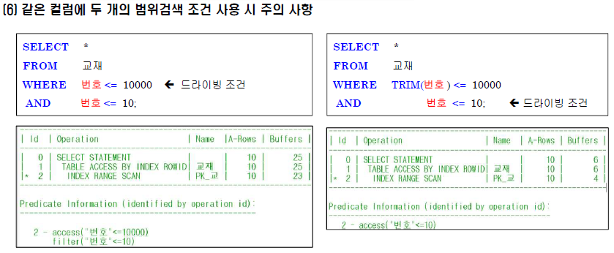

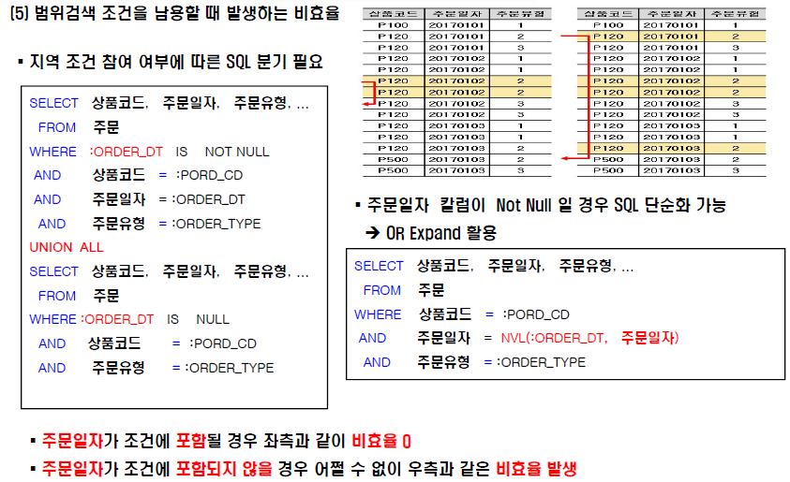

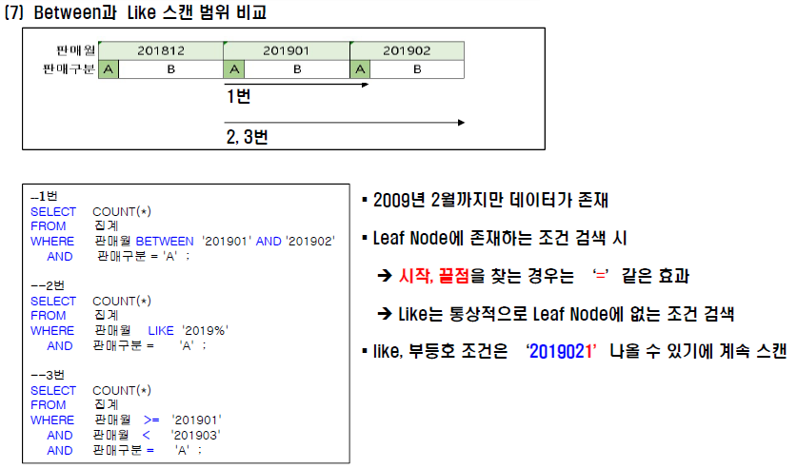

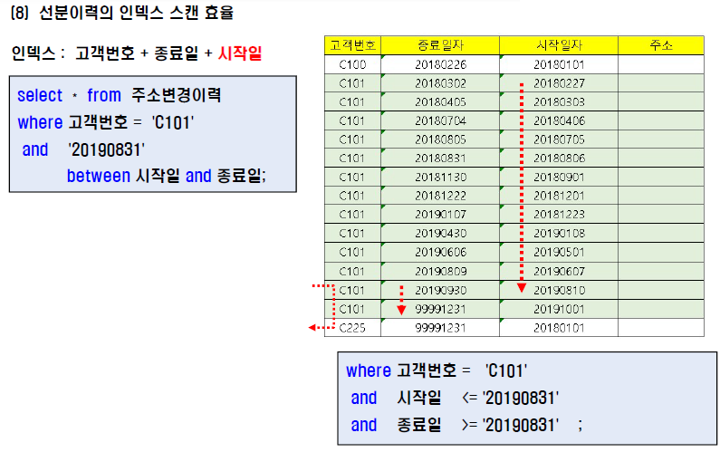

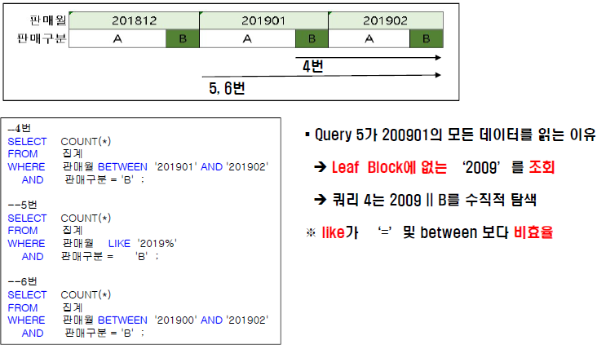

[결론]
ㆍ최근 데이터를 주로 읽을 때 : 인덱스 : 종료일자 + 시작일자
ㆍ과거 데이터를 주로 읽을 때 : 인덱스 : 시작일자 + 종료일자
ㆍ인덱스 수정 불가한 상황: Index_Desc 힌트
ㆍ중간 지점을 읽을 때
-> 어떠한 인덱스 든 비효율이 발생하지만 rownum <= 1 조건 활용

